Fluxo de Teste
amostra sistema
2 | Resumo:
14
14 |  |  |  | verificar com Teste de adequação (Chi-Square/KS)
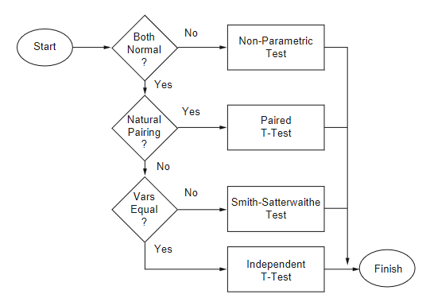
15
24
29
34
43
34 |  |  |  |  |  | soma ranks
7
4
14
amostra modelo
20 |  |  |  |  |  | não vai ser o caso, neste contexto de simulação
22 |  |  |  |  |  | (empregado quando as duas amostras partem do mesmo indivíduo;
25 |  |  |  |  |  | não é o caso aqui, porque um indivíduo vem da observação real -do sistema-
33 |  |  |  |  |  | e o outro vem do modelo)
37
39
29 |  |  |  |  |  | usam o Teste T
5

 |  | Teste F | (variâncias convergem?) |  | (médias convergem?)

Teste F
 | variâncias
175.82222222 | sistema | são similares?
151.95555556 | modelo

 |  |  |  |  | Neste exemplo, é o
F= | 1.1570634689 |  |  |  | sistema (denominador)
 |  |  |  |  | modelo (numerador)

 |  |  | H0 | : variâncias das duas amostras convergem

 |  |  | Com F = 1,15 < Fcrit. (3.18) logo não rejeita H0
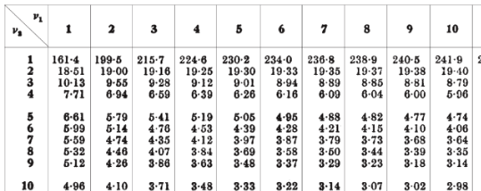

 |  |  |  | TABELA TESTE F

Teste T
Sistema | Modelo
2 | 4
14 | 14
14 | 20 | 1.2 |  | 1800
15 | 22 | 54.313902456 |  | 20
24 | 25
29 | 33 | 0.02209379083 |  | 9.4868329805 | t= | 0.20960010351
34 | 37
43 | 39 | tval = | 2.1
34 | 29 | H0 | : médias das duas amostras convergem
7 | 5 | Com t = 0.2096 < tval (2.1) logo não rejeita H0
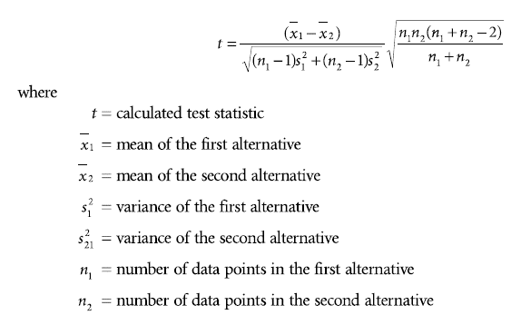
21.6 | 22.8
abs( )
175.82222222 | 151.95555556 |  |  |  |  |  |  |  |  |  | vai ser sempre 0,05
13.259797216 | 12.327025414
384.16
57.76
57.76 |  |  |  |  |  |  |  | com a= | 0.05 | procura a/2
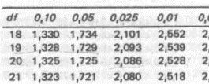
43.56
5.76 |  |  |  |  |  |  | GL (df) = (n1 -1) + n2-1)
54.76 |  |  |  |  |  |  | 9 + 9 = 18
153.76
457.96
153.76
213.16 |  |  |  |  |  |  |  | TABELA TESTE T
175.82222222

 |  |  | Teste F

Smith-Satter
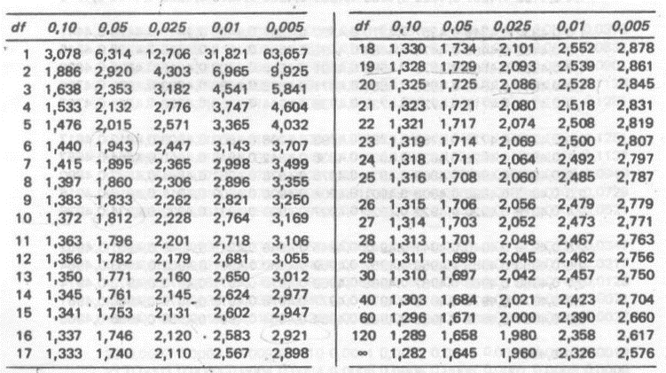
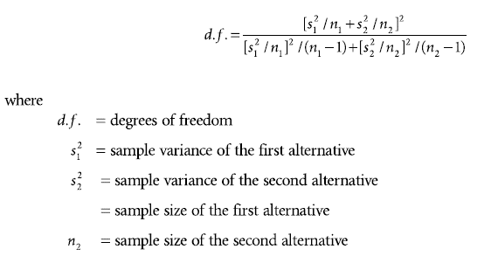
n1 | 10
n2 | 10
med1 | 21.6
med2 | 22.8
var1 | 175.82222222
var2 | 151.95555556

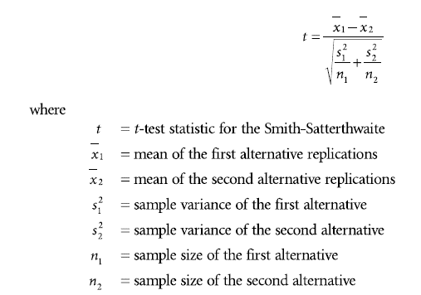
cálculo GL: | 1074.382716 | 17.905070638 | GL = 17
 | 60.00438299
abs( )
cálculo t: | -1.2 | -0.20960010351
 | 5.7251880124

como variâncias do exemplo convergem,
este teste não precisa ser empregado
neste caso...

Na tabela Teste T: |  |  | Obs.: GL = df
tval (df=17; a=0,025) = 2,1

t < tval, logo não rejeita H0 |  |  |  | Tabela Teste T

